Hoja1
CONTRALORIA GENERAL DE LA REPUBLICA
DIRECCION DE ASESORIA ECONOMICA Y FINANCIERA
HOSPITAL MODULAR
Estimación de Precios

COSTOS DIRECTOS | CGR | MOP | CONTRATISTA | Máximo
Sistemas modulares y sus accesorios | 2,228,308.38 | 2,362,005.54 | 2,523,015.15 | 2,523,015.15
Acabado de piso antibacterial | 234,361.80 | 383,654.03 | 345,480.00 | 383,654.03
Sistema de sobre techo de termopanel | 333,336.71 | 403,000.81 | 629,399.00 | 629,399.00
Iluminación | 39,700.83 | 49,958.10 | 68,000.00 | 68,000.00
Sistema Eléctrico | 204,587.18 | 386,682.27 | 632,000.00 | 632,000.00
Dados niveladores de soportes para modulares | 46,913.67 | 123,655.49 | 128,925.00 | 128,925.00
Sistema de aire acondicionado | 414,696.01 | 508,909.38 | 650,000.00 | 650,000.00
Red hidrosanitaria | 96,679.77 | 254,870.00 | 252,000.00 | 254,870.00
Equipamiento de baños hospitalarios | 63,599.42 | 135,948.17 | 163,000.00 | 163,000.00
Carpintería - ventanería y otros | 93,537.76 | 118,312.75 | 135,010.00 | 135,010.00
Sistema de detección de incendios | 35,498.97 | 60,706.50 | 157,000.00 | 157,000.00
Subtotal | 3,791,220.50 | 4,787,703.04 | 5,683,829.15 | 5,724,873.18

COSTOS INDIRECTOS

Preliminares | 280,984.50 | 264,167.11 | 480,000.00 | 480,000.00
Fianzas, pólizas y seguros | 82,030.65 | 150,000.00 | 150,000.00 | 150,000.00
Diseño de planos electromecánico, hidrosanitario, otros (4% al 9%) | 227,170.85 | 345,639.21 | 227,170.85 | 571,938.59
sub total | 590,186.00 | 759,806.32 | 857,170.85 | 1,201,938.59
Total | 4,381,406.50 | 5,547,509.36 | 6,541,000.00 | 6,926,811.77
COSTOS ASOCIADOS |  |  |  |  |  | }
Financiamiento 6.67% - 7.50% | 292,239.81 | 471,538.30 |  | 519,510.88 | 3,186,333.41
Utilidad 20.0% - 30.0% | 876,281.30 | 182,513.06 |  | 2,078,043.53 | 3,186,333.41
Gastos de Administración 3.0% - 4.0% | 131,442.20 |  |  | 277,072.47
Gastos Imprevistos 3.50 % - 4.50% | 153,349.23 | 277,375.47 |  | 311,706.53
Subtotal | 5,834,719.04 | 6,478,936.19 | 6,541,000.00 | 10,113,145.18

ITBMS | 408,430.33 | 453,525.53 | 457,870.00 | 707,920.16
TOTAL | 6,243,149.37 | 6,932,461.72 | 6,998,870.00 | 10,821,065.34

CONTRALORIA GENERAL DE LA REPUBLICA
DIRECCION DE ASESORIA ECONOMICA Y FINANCIERA
HOSPITAL MODULAR
Estimación de Precios
COSTOS DIRECTOS | CGR
Sistemas modulares y sus accesorios | 2,228,308.38
Acabado de piso antibacterial | 234,361.80
Sistema de sobre techo de termopanel | 333,336.71
Iluminación | 39,700.83
Sistema Eléctrico | 204,587.18
Dados niveladores de soportes para modulares | 46,913.67
Sistema de aire acondicionado | 414,696.01
Red hidrosanitaria | 96,679.77
Equipamiento de baños hospitalarios | 63,599.42
Carpintería - ventanería y otros | 93,537.76
Sistema de detección de incendios | 35,498.97
Subtotal | 3,791,220.50

COSTOS INDIRECTOS

Preliminares | 280,984.50
Fianzas, pólizas y seguros | 82,030.65
Diseño de planos electromecánico, hidrosanitario, otros (4% al 9%) | 227,170.85
sub total | 590,186.00
Total | 4,381,406.50
COSTOS ASOCIADOS
Financiamiento
Utilidad
Gastos de Administración
Gastos Imprevistos
Subtotal

ITBMS
TOTAL

Precios de la Plaza

Financiamiento

 | Rango
Tasa de Interés a prestamos para la construcción 2020 | 6.677% - 7.50%

Costos Directos | 4,381,406.50
Financiamiento (%) | 6.67%
Financiamiento | 292,239.81

Utilidad

 | Rango
Utilidad | 20.0% a 30.0%

Costos Directos | 4,381,406.50
Tasa de Utilidad en la Plaza (uso y costumbres) | 20.00%
Utilidad - CGR | 876,281.30

 | Rango
Gastos de Administración | 3.0% a 4.0%

Costos Directos | 4,381,406.50
Gastos de Administración en la Plaza (uso y costumbres) | 3.00%
 | 131,442.20

 | Rango
Gastos Imprevistos | 3.50% a 4.50 %

Costos Directos | 4,381,406.50
Gastos Imprevistos en la Plaza (uso y costumbres) | 3.50%
 | 153,349.23

CGR
Gastos Indirectos Asociados
Detalle | Monto
Financiamiento 6.67% | 292,239.81
Utilidad 20.0% | 876,281.30
Gastos de Administración 3.0% | 131,442.20
Gastos Imprevistos 3.50 % | 153,349.23
Subtotal | 1,453,312.54

COSTOS DIRECTOS | CGR
Sistemas modulares y sus accesorios | 2,228,308.38
Acabado de piso antibacterial | 234,361.80
Sistema de sobre techo de termopanel | 333,336.71
Iluminación | 39,700.83
Sistema Eléctrico | 204,587.18
Dados niveladores de soportes para modulares | 46,913.67
Sistema de aire acondicionado | 414,696.01
Red hidrosanitaria | 96,679.77
Equipamiento de baños hospitalarios | 63,599.42
Carpintería - ventanería y otros | 93,537.76
Sistema de detección de incendios | 35,498.97
Subtotal | 3,791,220.50

COSTOS INDIRECTOS

Preliminares | 280,984.50
Fianzas, pólizas y seguros | 82,030.65
Diseño de planos electromecánico, hidrosanitario, otros (4% al 9%) | 227,170.85
sub total | 590,186.00
Total | 4,381,406.50
COSTOS ASOCIADOS
Financiamiento 6.67% | 292,239.81
Utilidad 20.0% | 876,281.30
Gastos de Administración 3.0% | 131,442.20
Gastos Imprevistos 3.50 % | 153,349.23
Subtotal | 5,834,719.04

ITBMS | 408,430.33
TOTAL | 6,243,149.37

CONTRALORIA GENERAL DE LA REPUBLICA
DIRECCION DE ASESORIA ECONOMICA Y FINANCIERA
HOSPITAL MODULAR
Estimación de Precios (máximos)

COSTOS DIRECTOS | Máximo
Sistemas modulares y sus accesorios | 2,523,015.15
Acabado de piso antibacterial | 383,654.03
Sistema de sobre techo de termopanel | 629,399.00
Iluminación | 68,000.00
Sistema Eléctrico | 632,000.00
Dados niveladores de soportes para modulares | 128,925.00
Sistema de aire acondicionado | 650,000.00
Red hidrosanitaria | 254,870.00
Equipamiento de baños hospitalarios | 163,000.00
Carpintería - ventanería y otros | 135,010.00
Sistema de detección de incendios | 157,000.00
Subtotal | 5,724,873.18

COSTOS INDIRECTOS

Preliminares | 480,000.00
Fianzas, pólizas y seguros | 150,000.00
Diseño de planos electromecánico, hidrosanitario, otros (4% al 9%) | 571,938.59
sub total | 1,201,938.59
Total | 6,926,811.77
COSTOS ASOCIADOS
Financiamiento
...
Costos Directos | 6,926,811.77
Financiamiento (%) | 7.50%
Financiamiento | 519,510.88

Utilidad

 | Rango
Utilidad | 20.0% a 30.0%

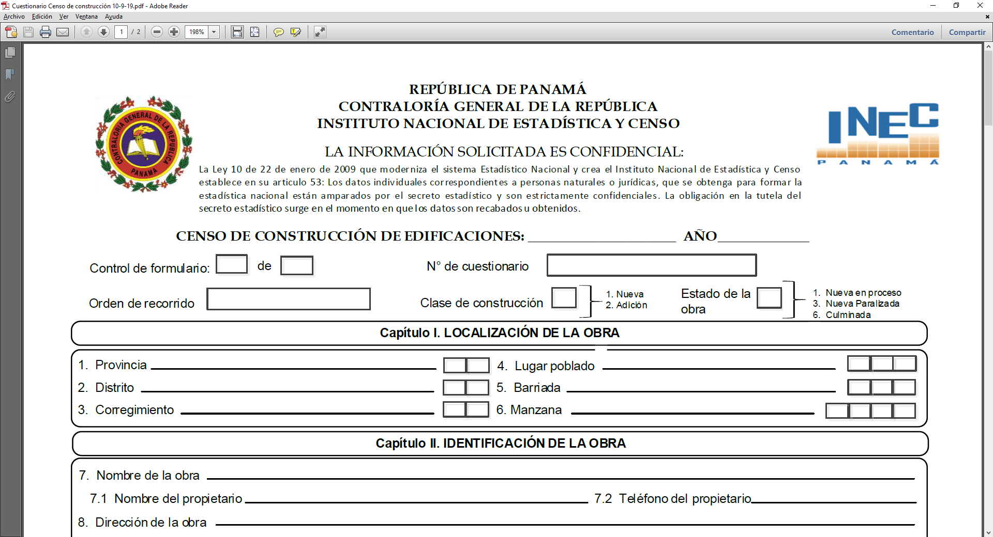
Costos Directos | 6,926,811.77
Tasa de Utilidad en la Plaza (uso y costumbres) | 30.0%
Utilidad - máxima | 2,078,043.53

 | Rango
Gastos de Administración | 3.0% a 4.0%

Costos Directos | 6,926,811.77
Gastos de Administración en la Plaza % (uso y costumbres) | 4.00%
Gastos de Administración en la Plaza (uso y costumbres)- máxima | 277,072.47

 | Rango
Gastos Imprevistos | 3.50% a 4.50 %

Costos Directos | 6,926,811.77
Gastos Imprevistos en la Plaza % (uso y costumbres) | 4.50%
Gastos Imprevistos en la Plaza (uso y costumbres)-máximos | 311,706.53

máximos
Gastos Indirectos Asociados - máximos
Detalle | Monto
Financiamiento 7.50% | 519,510.88
Utilidad 30.0% | 2,078,043.53
Gastos de Administración 4.0% | 277,072.47
Gastos Imprevistos 4.50% | 311,706.53
Subtotal | 3,186,333.41
...

